상품제안서
나오 차량겸용 디렉션 가습기 | 상품코드: S39040

 |  |  |  |  |  |  | 02-713-8555 | www.synergygift.co.kr
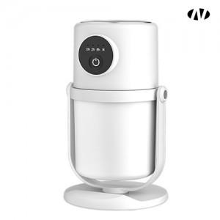 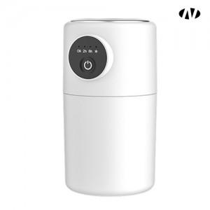 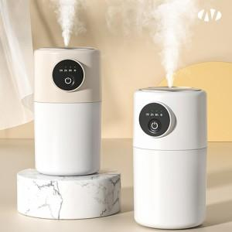

【상세/제작정보】 | 인쇄위치 : 전원버튼 밑에 or 전원버튼 좌측 or 우측<br><br>[인쇄가능 최대사이즈]<br>1) 레이저인쇄 - 받침대 외 레이저인쇄 안됨

【인쇄/포장옵션】 | 레이저, 풀칼라 / 포장지포장

【공급단가】 | 수량 | 50~ | 100~ | 500~ | 1,000~ | 2,000~
*VAT별도 | 단가 | 8,770원 | 8,420원 | 7,940원 | 7,800원 | 7,660원

【상품 URL】 | https://www.synergygift.co.kr:443/src/goods_detail.php?gdno=39040

